Página4
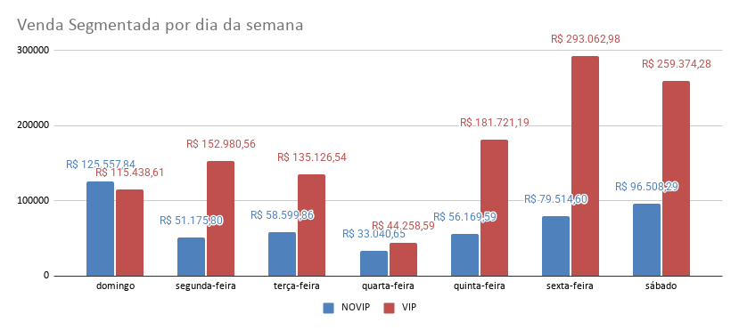
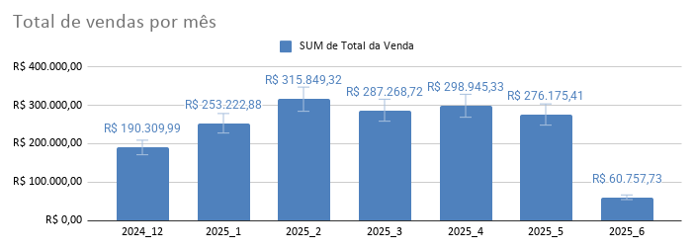
 | Ano_Mês
 | 2024_12 | 2025_1 | 2025_2 | 2025_3 | 2025_4 | 2025_5 | 2025_6 | Total geral
SUM de Total da Venda | R$ 190,309.99 | R$ 253,222.88 | R$ 315,849.32 | R$ 287,268.72 | R$ 298,945.33 | R$ 276,175.41 | R$ 60,757.73 | R$ 1,682,529.38
% DE VENDAS MES R$ | 11.31% | 15.05% | 18.77% | 17.07% | 17.77% | 16.41% | 3.61%
SUM de Quantidade | 182.00 | 196.00 | 190.00 | 167.00 | 187.00 | 187.00 | 52.00 | 1,161.00
%v DE VENDAS MES | 15.68% | 16.88% | 16.37% | 14.38% | 16.11% | 16.11% | 4.48%
VALOR MEDIO DE VENDA | R$ 1,045.66 | R$ 1,291.95 | R$ 1,662.36 | R$ 1,720.17 | R$ 1,598.64 | R$ 1,476.87 | R$ 1,168.42 | R$ 1,449.21
 |  |  | R$ 125,539.33
 |  |  | 8.00 | poucos itens representam grande diferença de valor vendido

% Vendas por Categoria
Comportamento de Venda por Grupo

 |  | Alimentos e vestuarios tem maior concentração de vendas
 |  | Loja com custo unitario elevado |  |  |  |  |  |  | Vale de vendas em Janeiro
 |  |  |  |  |  |  |  |  | Melhor mes de vendas em fevereiro
 |  |  |  |  |  |  |  |  | diferenca de apenas 8 unidades vendidas entre os meses
 |  |  |  |  |  |  |  |  | Quantidade vendida não interfere no valor vendido

Comportamento de vendas por produto
Total da Venda Produto (Top5)
 |  |  |  |  |  | Top 5 produtos tem relação com jogo de tabuleiro, 3 deles

Total da Venda por Estado
Vendas por estado
 |  |  |  |  |  | Concentração de vendas Nordeste, sul e depois sudeste

 |  |  | Segmentação de clientes para retenção e sinalizações diferentes

Relatorio
Analise inicial

Analise de vendas no tempo
Foi construido um grafico que mostra as vendas totais por mês.
Nesse grafico conseguimos identificar que tivemos un vale de vendas em Dezembro, menor valor vendido da historia
Em fevereirotivemos o maior valor vendido, sendo mantido altos valores nos meses posteriores, com leve variação.
De dezembro para janeiro, tivemos um aumento de 65% no valor das vendas e apenas de 8 unidades de itens vendidos, ou seja,
o mix de produtos vendidos variou bastante de um mes para outro, sendo item essencial na composição dos valores.

 | 2024_12 | 2025_1 | 2025_2 | 2025_3 | 2025_4 | 2025_5 | 2025_6 | Total geral
Qtd vendida mês | 182 | 196 | 190 | 167 | 187 | 187 | 52 | 1,161

Categorias
Em relação a categoria de produtos, temos uma concentração de vendas Alimentos e vestuarios em 44,1%.
Esses produtos posuem alto custo unitário.
% Vendas por Categoria

Produtos
Dentro das categorias, tem uma concentração de vendas em 5 produtos abaixo.
Total da Venda Produto (Top5)

Estados e Regiões
Concentramos as vendas por região, sendo Nordeste, seguida de Sul e Sudeste
Total da Venda por Estado

Segmentação de clientes vips por dia de semana

Oportunidades
Manter o Nível de vendas do ultimo trimestre
Focar nos itens de maior lucro
Aumentar vendas no sudeste
Aumentar vendas segundas, terças e quartas

Ações estrategicas
Focar estrategias de temperaturas friase vendas de jogos, alimentos e roupas para inverno
Cupom promocional para clientes VIPs Quartas-feiras
Cupom promocional para clientes Não VIPs segundas, terças e quartas.

